Kubernets 説明
Kubernets 説明

コンテナオーケストレーション

Dockerのｼｽﾃﾑ運用で困っていたことを解決出来ます。

Docker の問題点 | Kubernetesによる対策

ｼｽﾃﾑリソースの利用率に無駄がある | 複数のコンテナの共存

突発的大量アクセスに応答しなくなる | 水平スケール | 水平スケール・スケールアウトとは、本番環境に実際に接続されたサーバやコンピュータ機器の台数を増やすこと

一部ｼｽﾃﾑがﾀﾞｳﾝする | 監視＆自動デプロイ | デプロイ：特定の環境下でアプリケーションやシステムを使えるようにすること

リリースのたびにサービス停止が発生 | ローリングデプロイ | 複数の稼働中サーバーに対して一定数づつ新しいアプリケーションをデプロイ、リリースしていく方法です。

仕組み
https://cstoku.dev/posts/2018/k8sdojo-01/ | Kubernetesのアーキテクチャ

K8sでは使えるリソースを一元管理出来るような仕組みを持っています。
ワーカーノード
ワーカーノード
ワーカーノード

マスターノード

各リソースサーバはワーカーノードと呼ばれる物で認識され、
それらを管理するのがマスターノードと呼ばれるの物になります。
ワーカーノードとマスターノードはネットワーク上で接続されています。

ﾕｰｻﾞがKubectlを通じマスターノードのに指示を送り
マスターノードが各ワーカに対し指示を飛ばします。
ワーカーノード
ワーカーノード
ワーカーノード

kubectl
マスターノード

指示を受けたワーカーノードはPODを初めとした各種リソースの操作を実行します。

POD
POD

ワーカーノード

ﾏﾆﾌｪｽﾄﾌｧｲﾙの説明
ﾏﾆﾌｪｽﾄﾌｧｲﾙの書き方
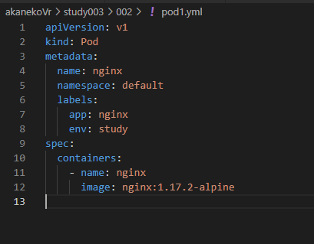

 |  |  |  |  | apiVersion 、Kind
 |  |  |  |  | Kind:設定対象の種別

 |  |  |  |  | apiVersionはKind により決定されます。
 |  |  |  |  | k8sﾘﾌｧﾚﾝｽ
 |  |  |  |  | https://v1-17.docs.kubernetes.io/docs/reference/generated/kubernetes-api/v1.16/#pod-v1-core

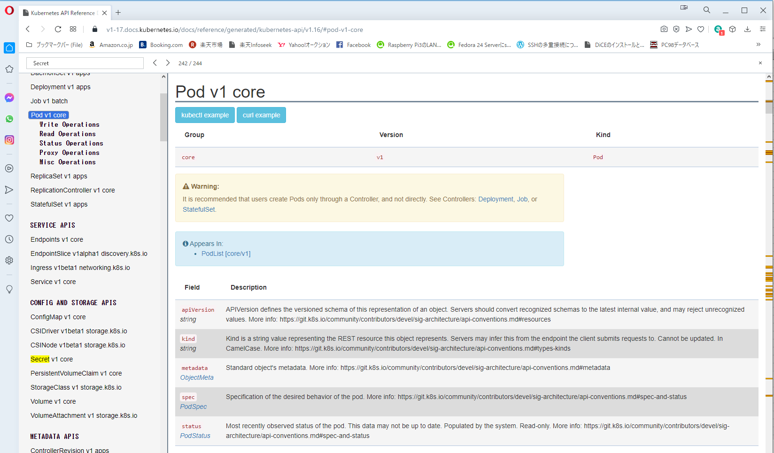

apiVersionの情報
Group / Version 形式で値を書きます。
ただし、Groupがcoreの場合、省略可能
 |  |  |  |  |  |  |  | Ingress
 |  |  |  |  | apiVersion

ここから対象kindを探します。

対象Kindで利用可能なFieldです。

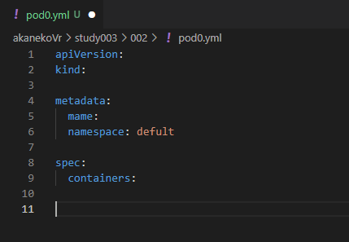

 |  |  |  |  |  | metadata | メタ情報を定義します。

 |  |  |  |  |  |  | name+namespaceで、K8S上でユニークな名前を定義してください。
 |  |  |  |  |  |  | これらは後から定義の結び付けで利用されます。

 |  |  |  |  |  |  | なお、namespaceは省略した場合、defultとなります。

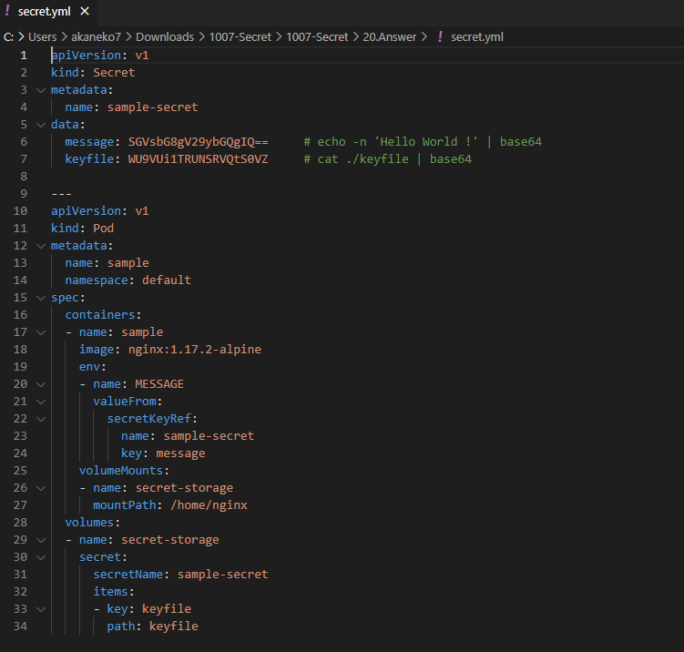

このように、metadataは
別定義との結び付けに利用されます。

 |  |  |  |  |  | metadata移行は、kind次第で変わります。

主なKindの種類

分類 | 種別
ワークロード | Pod |  | 最小単位。同一環境内のDockerコンテナの集合体
 | ReplicaSet |  | podの集合。podのスケール制御
 | Deployment |  | ReplicaSetの集合。ReplicaSetの世代管理 |  |  | ロールバック
 | StatefulSet |  | podの集合。podのスケール制御＋名前定義
サービス | Service |  | 外部公開。名前解決。L4ﾛｰﾄﾞバランサー
 | Ingress |  | 外部公開 L7ﾛｰﾄﾞバランサー
ストレージ | PersistentVolume |  | 永続データ（実態）ストレージへの接続情報。ストレージの抽象化
 | PersistentVolumeClaim |  | 永続データ（要求情報）
設定 | ConfigMap |  | 設定情報を保存する
 | Secret |  | 機微情報を保存 |  |  | Base64エンコード

pod

ReplicaSet
 | pod | pod
 | pod | pod
 | pod | pod

Deployment
 | ReplicaSet | ReplicaSet | ReplicaSet | ReplicaSet

pod同士で通信できるように
名前を定義付け
StatefulSet
 | pod1 | pod2
 | pod3 | pod4
 | pod5 | pod6

